Resum
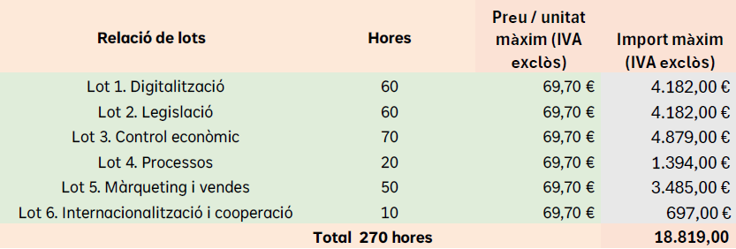

 | TOTAL
 | 18,819.00 €

LOT 1. Digitalització | 4,182.00 | DESERT

LOT 2. Legislació

 | OFERTA ECONÒMICA
VEC | 4,182.00 € | Oferta econò. | Oferta qualitativa | Memòria tècnica | Millores no contemplades al plec tècnic | Puntuació total
 |  | Max | Max | Max | Max
 | 4,020.00 € | 40 | 15 | 40 | 5 | 100
YOLANDA ADSUAR PRIETO | 4,020.00 | 40.00 | 10.00 | 27.51 | 2.00 | 79.51

OFERTA QUALITATIVA | participació en 1 edició del programa oferint formació | participació en 1 edició del programa oferint assessorament | TOTAL
15
YOLANDA ADSUAR PRIETO | 5 | 5 | 10

MEMÒRIA TÈCNICA | Objectius | Metodologia i materials | Continguts | Resultats quantitatius i qualitatius previstos | Sistemes d’avaluació | Altres aspectes(*) | TOTAL
40 | 5 | 8 | 12 | 4 | 5 | 6
YOLANDA ADSUAR PRIETO | 4.42 | 6.87 | 8.10 | 2.33 | 1.79 | 4.00 | 27.51

MILLORES NO CONTEMPLADES AL PLEC DE PRESCRIPCIONS TÈCNIQUES | Entre 1 i 5 millores | TOTAL
5 | 5
YOLANDA ADSUAR PRIETO | 2 | 2.00

 | > 25% DE PRESSUPOST LICITACIÓ
 | 3.87% |  | No hi ha baixa temerària
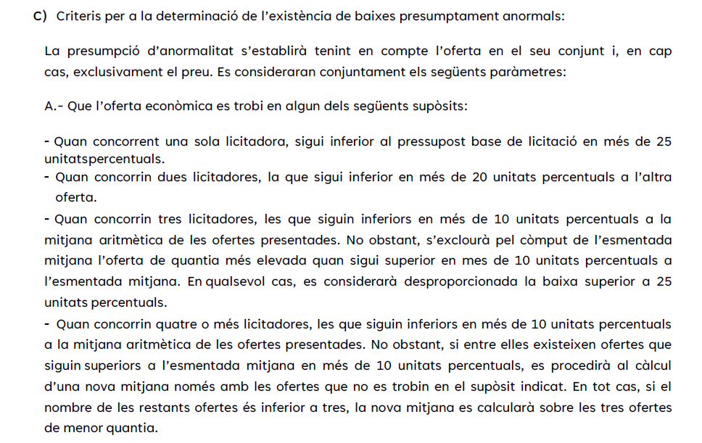

LOT 3. Control econòmic

 | OFERTA ECONÒMICA
VEC | 4,879.00 € | Oferta econò. | Oferta qualitativa | Memòria tècnica | Millores no contemplades al plec tècnic | Puntuació total
 |  | Max | Max | Max | Max
 | 4,620.00 € | 40 | 15 | 40 | 5 | 100
MIGUEL SACRISTÁN ESTEBAN | 4,620.00 | 40.00 | 10.00 | 37.17 | 1.00 | 88.17

OFERTA QUALITATIVA | participació en 1 edició del programa oferint formació | participació en 1 edició del programa oferint assessorament | TOTAL
15
MIGUEL SACRISTÁN ESTEBAN | 5 | 5 | 10

MEMÒRIA TÈCNICA | Objectius | Metodologia i materials | Continguts | Resultats quantitatius i qualitatius previstos | Sistemes d’avaluació | Altres aspectes(*) | TOTAL
40 | 5 | 8 | 12 | 4 | 5 | 6
MIGUEL SACRISTÁN ESTEBAN | 4.42 | 6.67 | 12.00 | 4.00 | 4.58 | 5.50 | 37.17

MILLORES NO CONTEMPLADES AL PLEC DE PRESCRIPCIONS TÈCNIQUES | Entre 1 i 5 millores | TOTAL
5 | 5
MIGUEL SACRISTÁN ESTEBAN | 1 | 1.00

 | > 25% DE PRESSUPOST LICITACIÓ
 | 5.31% |  | No hi ha baixa temerària

LOT 4. Processos | 1,394.00 | DESERT

LOT 5. Màrqueting i vendes | 3,485.00 | DESERT

LOT 6. Internacionalització i cooperació |  | 697.00 | DESERT

